상품제안서
베온 히트베어PTC미니팬히터온풍기 | 상품코드: F31845

 |  |  |  |  |  |  | 02-412-0044 | www.easy1.co.kr
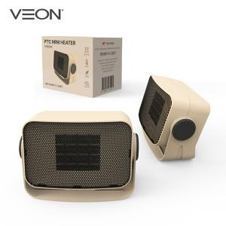

【상세/제작정보】 | 입수량 18EA 선물포장 불가

【인쇄/포장옵션】 | 레이저, 컬러필름인쇄 / 포장불가능

【공급단가】 | 수량 | 100~ | 300~ | 500~ | 1,000~ | 3,000~
*VAT별도 | 단가 | 16,800원 | 16,520원 | 16,100원 | 15,820원 | 15,400원

【상품 URL】 | https://dev.easy1.co.kr:443/src/goods_detail.php?gdno=31845

